G02
Graphique 2 - Dépenses nettes et brutes d'aide sociale aux personnes handicapées entre 2004 et 2013
En millions d'euros courants

 | 2001 | 2002 | 2003 | 2004 | 2005 | 2006 | 2007 | 2008 | 2009 | 2010 | 2011 | 2012 | 2013
Dépenses brutes | 2,938 | 3,233 | 3,432 | 3,843 | 4,056 | 4,463 | 4,811 | 5,260 | 5,785 | 6,250 | 6,660 | 7,031 | 7,250
Dépenses nettes | 2,598 | 2,896 | 3,086 | 3,513 | 3,665 | 4,191 | 4,584 | 5,021 | 5,497 | 5,917 | 6,306 | 6,623 | 6,858
Dépenses nettes en % du PIB | 0.17 | 0.18 | 0.19 | 0.21 | 0.21 | 0.23 | 0.24 | 0.25 | 0.28 | 0.30 | 0.31 | 0.32 | 0.32

Champ • France entière hors Mayotte
Source • DREES - enquêtes Aide sociale 2001 à 2013

 | Dépenses brutes | Dépenses nettes | Dépenses nettes en % du PIB
2004 | 3843.3724707 | 3512.616 | 0.20532488485
2005 | 4056.4454359 | 3664.527 | 0.20680431698
2006 | 4463.2572703 | 4190.749 | 0.22612764378
2007 | 4810.9437456 | 4583.9415649 | 0.23559707273
2008 | 5259.6533953 | 5020.9761299 | 0.25157081594
2009 | 5785.3286962 | 5497.4696948 | 0.2835183856
2010 | 6250.1635058 | 5916.6082598 | 0.29605526696
2011 | 6659.9134598 | 6305.9025636 | 0.30621820806
2012 | 7031.4031055 | 6622.6904216 | 0.31734143431
2013 | 7249.7106822 | 6857.9657599 | 0.32401394523

G03
Graphique 3 - Taux d'évolution annuelle des dépenses brutes d'aide sociale aux personnes handicapées entre 2005 et 2013
En % d'euros constants

 | 2005 | 2006 | 2007 | 2008 | 2009 | 2010 | 2011 | 2012 | 2013
Dépense brute totale | 3.4 | 7.6 | 6.4 | 5.4 | 9.6 | 6.2 | 4.4 | 2.9 | 1.8
Dépense par bénéficiaire | 0.1 | 5.3 | 1.4 | -4.2 | -1.7 | -3.2 | -3.9 | -3.6 | -2.8
Dépense par habitant | 2.6 | 6.8 | 5.7 | 4.8 | 9.0 | 5.7 | 3.9 | 2.4 | 1.3

Champ • France entière hors Mayotte, hors dépenses SAVS-SAMSAH et ASH « jeunes »
Source • DREES - enquêtes Aide sociale 2004 à 2013

 | Dépense brute totale | Dépense par bénéficiaire
2005 | 3.3543400834 | 0.076097807646
2006 | 7.6014945476 | 5.269848998
2007 | 6.4093599049 | 1.4006285549
2008 | 5.3530747416 | -4.1880581658
2009 | 9.5506876316 | -1.6638188692
2010 | 6.1685028054 | -3.2238173353
2011 | 4.3839404645 | -3.8633651419
2012 | 2.8741179544 | -3.5744597983
2013 | 1.7803433049 | -2.7888447713

G04
Graphique 4 - Nombre de mesures d'aide sociale départementale aux personnes handicapées entre 2004 et 2013

 | 2004 | 2005 | 2006 | 2007 | 2008 | 2009 | 2010 | 2011 | 2012 | 2013
Aide à domicile | 146,013 | 150,690 | 154,471 | 165,919 | 191,784 | 222,773 | 251,694 | 279,240 | 300,946 | 317,201
Aide à l'accueil | 103,607 | 107,107 | 109,036 | 110,604 | 112,276 | 115,962 | 119,916 | 124,250 | 129,527 | 133,506
Total | 249,620 | 257,797 | 263,507 | 276,523 | 304,060 | 338,735 | 371,610 | 403,490 | 430,474 | 450,707

Note • pour établir les comparaisons avec les dépenses correspondantes, les bénéficiaires de l’ACTP et de la PCH ont tous été comptés parmi les bénéficiaires d’une aide sociale à domicile.
Champ • France entière hors Mayotte
Source • DREES, enquêtes Aide sociale 2003 à 2013

 | Aide à domicile | Aide à l'accueil
2004 | 146013.36933 | 103606.54967
2005 | 150689.8825 | 107106.95975
2006 | 154471.16854 | 109035.67392
2007 | 165919.37222 | 110603.51365
2008 | 191783.53449 | 112276.0191
2009 | 222772.94158 | 115962.33158
2010 | 251693.98892 | 119916.21319
2011 | 279239.56025 | 124250.09039
2012 | 300946.22014 | 129527.30199
2013 | 317200.73765 | 133506.2081

G05
Graphique 5 - Dépenses brutes d'aide à domicile et d'aide à l'accueil entre 2004 et 2013
En millions d'euros courants

 | 2004 | 2005 | 2006 | 2007 | 2008 | 2009 | 2010 | 2011 | 2012 | 2013
Dépenses à domicile | 756 | 797 | 905 | 1,019 | 1,251 | 1,496 | 1,708 | 1,864 | 2,009 | 2,091
Dépenses d'accueil | 2,922 | 3,070 | 3,326 | 3,551 | 3,698 | 3,931 | 4,142 | 4,372 | 4,532 | 4,623
Dépenses SAVS-SAMSAH | 107 | 130 | 150 | 169 | 215 | 241 | 275 | 304 | 303 | 316
Autres dépenses | 59 | 59 | 82 | 72 | 96 | 118 | 125 | 121 | 188 | 219
Total | 3,843 | 4,056 | 4,463 | 4,811 | 5,260 | 5,785 | 6,250 | 6,660 | 7,031 | 7,250

Champ • France entière hors Mayotte
Source • DREES, enquêtes Aide sociale 2004 à 2013

 | Dépenses à domicile | Dépenses d'accueil | Dépenses SAVS-SAMSAH | Autres dépenses
2004 | 755.53527387 | 2922.3045104 | 107.00353509 | 58.52915135
2005 | 797.26954058 | 3070.027487 | 129.81659935 | 59.33180896
2006 | 905.01739827 | 3326.2546648 | 150.31593982 | 81.669267391
2007 | 1018.6446286 | 3550.8259241 | 169.31313088 | 72.160061986
2008 | 1251.2584407 | 3698.1814853 | 214.69798529 | 95.515484
2009 | 1496.0718299 | 3931.0773007 | 240.6765809 | 117.50298473
2010 | 1708.1998447 | 4141.6176911 | 274.92578435 | 125.42018568
2011 | 1864.2898659 | 4371.5361529 | 303.50045907 | 120.58698192
2012 | 2008.7940894 | 4531.7575184 | 302.64647339 | 188.2050242
2013 | 2091.2133977 | 4623.3159867 | 315.99058354 | 219.19071428

G06
Graphique 6 - Taux d'évolution annuelle des dépenses d'aide sociale à domicile et d'aide sociale à l'accueil entre 2004 et 2013
En % d'euros constants

 | 2005 | 2006 | 2007 | 2008 | 2009 | 2010 | 2011 | 2012 | 2013
Evol. par bénéficiaire à domicile | 0.5 | 8.9 | 3.3 | 3.4 | 2.8 | -0.5 | -3.7 | -1.9 | -2.1
Evol. par bénéficiaire accueilli | -0.1 | 4.7 | 3.7 | -0.2 | 2.8 | 0.4 | -0.2 | -2.5 | -1.9
Evol. domicile total | 3.7 | 11.6 | 10.9 | 19.5 | 19.5 | 12.5 | 6.9 | 5.7 | 3.2
Evol. accueil total | 3.3 | 6.6 | 5.2 | 1.3 | 6.2 | 3.8 | 3.4 | 1.7 | 1.1

Champ • France entière hors Mayotte
Source • DREES, enquêtes Aide sociale 2004 à 2013

 | Evol. par bénéficiaire à domicile | Evol. par bénéficiaire accueilli | Evol. domicile total | Evol. accueil total
2005 | 0.50159424367 | -0.11499172555 | 3.7204572256 | 3.2596838235
2006 | 8.9038668661 | 4.6687878843 | 11.636609535 | 6.5535970007
2007 | 3.2526021921 | 3.6951566597 | 10.9048834 | 5.1862043177
2008 | 3.3634839004 | -0.20752433853 | 19.47618903 | 1.3015005962
2009 | 2.8380217734 | 2.8236083804 | 19.4551382 | 6.1995737333
2010 | -0.45923894697 | 0.35120343069 | 12.463439372 | 3.772803981
2011 | -3.6719704589 | -0.2466987751 | 6.8702384361 | 3.3584730927
2012 | -1.9391229947 | -2.4665197953 | 5.6836296828 | 1.6759706533
2013 | -2.0779843279 | -1.8682642354 | 3.2109178482 | 1.1462119165

G07
Graphique 7 - Nombres de mesures d'ACTP et de PCH entre 2004 et 2013

 | 2004 | 2005 | 2006 | 2007 | 2008 | 2009 | 2010 | 2011 | 2012 | 2013
Bénéficiaires PCH | 0 | 0 | 3,590 | 23,979 | 60,754 | 100,230 | 137,033 | 169,627 | 195,940 | 217,990
Bénéficiaires ACTP | 130,794 | 134,691 | 133,904 | 124,807 | 113,713 | 104,043 | 94,903 | 88,574 | 83,570 | 78,225
Total | 130,794 | 134,691 | 137,494 | 148,786 | 174,467 | 204,272 | 231,937 | 258,201 | 279,510 | 296,215

Champ • France entière hors Mayotte
Source • DREES, enquêtes Aide sociale 2003 à 2013

 | Bénéficiaires ACTP | Bénéficiaires PCH
2004 | 130794.43458 | 0
2005 | 134691.41377 | 0
2006 | 133903.53817 | 3590
2007 | 124806.62182 | 23979.279336
2008 | 113713.31306 | 60753.963407
2009 | 104042.89915 | 100229.50229
2010 | 94903.345544 | 137033.39127
2011 | 88573.939225 | 169626.91659
2012 | 83570.190166 | 195940.20455
2013 | 78224.542879 | 217990.24661

G08
Graphique 8 - Dépenses annuelles moyennes d'ACTP et de PCH par bénéficiaire entre 2004 et 2013
En euros

 | 2004 | 2005 | 2006 | 2007 | 2008 | 2009 | 2010 | 2011 | 2012 | 2013
Dep. PCH par bénéficiaire | - | - | 25,209 | 11,609 | 9,449 | 8,542 | 8,021 | 7,487 | 7,299 | 7,056
Dep. ACTP par bénéficiaire | 5,508 | 5,601 | 5,702 | 5,575 | 5,529 | 5,683 | 5,820 | 6,005 | 6,125 | 6,260
Dep. totale par bénéficiaire | 5,508 | 5,601 | 6,211 | 6,548 | 6,894 | 7,086 | 7,120 | 6,979 | 6,948 | 6,846

Champ • France entière hors Mayotte
Source • DREES, enquêtes Aide sociale 2003 à 2013

 | Dep. PCH par bénéficiaire | Dep. ACTP par bénéficiaire | Dep. totale par bénéficiaire
2004 | 0 | 5508.0111027 | 5508.0111027
2005 | 0 | 5601.0222487 | 5601.0222487
2006 | 25209.20829 | 5701.6559881 | 6211.0043814
2007 | 11609.057153 | 5575.4518245 | 6547.8659204
2008 | 9449.366956 | 5528.9803267 | 6894.1591192
2009 | 8541.5298612 | 5683.4986014 | 7085.83709
2010 | 8021.4576475 | 5819.5650608 | 7120.4922555
2011 | 7486.7911603 | 6005.3716359 | 6978.6008892
2012 | 7298.9461234 | 6124.6911545 | 6947.8582465
2013 | 7056.4612052 | 6259.7423288 | 6846.0633044

G09
Graphique 9 - Nombre de bénéficiaires de l'allocation représentative de services ménagers entre 2004 et 2013

 | 2004 | 2005 | 2006 | 2007 | 2008 | 2009 | 2010 | 2011 | 2012 | 2013
Bénéficiaires | 15,219 | 16,000 | 16,979 | 17,133 | 17,316 | 18,500 | 19,757 | 21,039 | 21,436 | 20,986
% évol |  | 5.1 | 6.1 | 0.9 | 1.1 | 6.8 | 6.8 | 6.5 | 1.9 | -2.1

Champ • France entière hors Mayotte
Source • DREES, enquêtes Aide sociale 2003 à 2013

 | Bénéficiaires
2004 | 15218.928211
2005 | 15999.561789
2006 | 16978.529452
2007 | 17132.971064
2008 | 17315.758018
2009 | 18500.129706
2010 | 19756.84167
2011 | 21038.704433
2012 | 21435.825415
2013 | 20985.948156

G10
Graphique 10 - Nombres de bénéficiaires d'une aide à l'hébergement et à l'accueil de jour entre 2004 et 2013

 | 2004 | 2005 | 2006 | 2007 | 2008 | 2009 | 2010 | 2011 | 2012 | 2013
Bénéficiaires hébergés | 87,074 | 89,515 | 90,250 | 90,628 | 91,790 | 94,924 | 98,213 | 102,052 | 106,757 | 110,258
% evol |  | 2.8 | 0.8 | 0.4 | 1.3 | 3.4 | 3.5 | 3.9 | 4.6 | 3.3
Bénéficiaires en accueil de jour | 12,604 | 13,445 | 14,229 | 15,003 | 15,335 | 15,845 | 16,270 | 16,571 | 17,117 | 17,466
% evol |  | 6.7 | 5.8 | 5.4 | 2.2 | 3.3 | 2.7 | 1.8 | 3.3 | 2.0
Total bénéficiaires | 99,678 | 102,960 | 104,479 | 105,631 | 107,125 | 110,768 | 114,483 | 118,623 | 123,874 | 127,724
% evol |  | 3.3 | 1.5 | 1.1 | 1.4 | 3.4 | 3.4 | 3.6 | 4.4 | 3.1

Champ • France entière hors Mayotte
Source • DREES, enquêtes Aide sociale 2003 à 2013

 | Bénéficiaires hébergés | Bénéficiaires en accueil de jour
2004 | 87074.29853 | 12603.656483
2005 | 89515.330568 | 13445.002939
2006 | 90249.522864 | 14229.207023
2007 | 90627.834995 | 15003.341782
2008 | 91789.705363 | 15334.937267
2009 | 94923.752991 | 15844.568146
2010 | 98212.653342 | 16270.421847
2011 | 102051.9254 | 16571.180975
2012 | 106756.69053 | 17117.454114
2013 | 110257.64038 | 17465.942311

G11
Graphique 11 - Dépense moyenne annuelle de l'aide sociale à l'hébergement par bénéficiaire entre 2004 et 2013
En euros courants

 | 2004 | 2005 | 2006 | 2007 | 2008 | 2009 | 2010 | 2011 | 2012 | 2013
Dépenses par bénéficiaire | 29,066 | 29,460 | 31,371 | 33,163 | 34,036 | 34,990 | 35,697 | 36,406 | 36,143 | 35,777
% evol |  | -0.4 | 4.7 | 4.2 | -0.2 | 2.7 | 0.5 | -0.1 | -2.6 | -1.9

Champ • France entière hors Mayotte, hors dépenses de SAVS-SAMSAH et ASH « jeunes »
Source • DREES, enquêtes Aide sociale 2003 à 2013

 | Dépenses par bénéficiaire
2004 | 29065.584839
2005 | 29460.007285
2006 | 31371.111426
2007 | 33163.171078
2008 | 34035.801097
2009 | 34990.261938
2010 | 35697.372635
2011 | 36405.7297
2012 | 36143.246087
2013 | 35777.340933

G12
Graphique 12 - Dépenses d'aide sociale pour les services d'accompagnement entre 2004 et 2013
En millions d'euros courants

 | 2004 | 2005 | 2006 | 2007 | 2008 | 2009 | 2010 | 2011 | 2012 | 2013
Dépenses SAVS-SAMSAH | 107 | 130 | 150 | 169 | 215 | 241 | 275 | 304 | 303 | 316

Champ • France entière hors Mayotte
Source • DREES, enquêtes Aide sociale 2004 à 2013

2004 | 107.004
2005 | 129.81659935
2006 | 150.31593982
2007 | 169.31313088
2008 | 214.69798529
2009 | 240.6765809
2010 | 274.92578435
2011 | 303.50045907
2012 | 302.64647339
2013 | 315.99058354

C01
Carte 1 - Nombres de bénéficiaires d'une aide sociale par département, en proportion de la population totale en 2005
Moyenne des années 2004 à 2006

Département | 2005
01 | 3.2
02 | 4.5
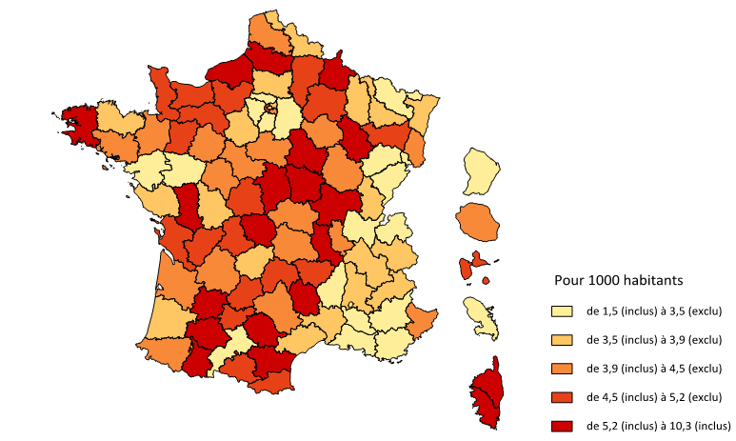
03 | 4.3
04 | 3.4
05 | 3.8
06 | 4.2
07 | 3.4
08 | 5.4
09 | 4.6
10 | 4.0
11 | 5.9
12 | 4.2
13 | 3.0
14 | 5.2
15 | 5.2
16 | 4.7
17 | 4.5
18 | 5.8
19 | 3.8
2A | 10.3
2B | 6.9
21 | 4.1
22 | 3.7
23 | 5.4
24 | 4.4
25 | 3.4
26 | 3.9
27 | 4.7
28 | 3.6
29 | 6.2
30 | 3.5
31 | 3.1
32 | 5.5
33 | 4.0
34 | 3.7
35 | 4.0
36 | 4.9
37 | 4.0
38 | 3.5
39 | 3.8
40 | 3.6
41 | 4.4
42 | 5.9
43 | 4.7
44 | 3.4
45 | 3.9
46 | 4.8
47 | 5.3
48 | 5.3
49 | 3.3
50 | 5.1
51 | 4.7
52 | 5.7
53 | 4.6
54 | 3.8
55 | 3.5
56 | 4.0
57 | 3.2
58 | 6.0
59 | 3.9
60 | 3.6
61 | 4.8
62 | 4.4
63 | 4.1
64 | 4.0
65 | 5.8
66 | 4.7
67 | 3.6
68 | 4.1
69 | 4.4
70 | 3.3
71 | 5.8
72 | 3.9
73 | 3.7
74 | 2.6
75 | 3.8
76 | 5.7
77 | 3.3
78 | 3.4
79 | 5.2
80 | 5.4
81 | 5.2
82 | 4.9
83 | 3.0
84 | 2.9
85 | 3.5
86 | 3.5
87 | 5.1
88 | 4.5
89 | 6.3
90 | 2.6
91 | 3.1
92 | 4.6
93 | 3.5
94 | 4.5
95 | 3.0
971 | 5.0
972 | 3.1
973 | 1.5
974 | 4.0

Champ • France entière hors Mayotte, classes construites selon les quintiles (c’est-à-dire de manière que chaque classe représente 20 % de l’ensemble des départements)
Source • DREES, enquêtes Aide sociale 2003 à 2005 – INSEE, estimations localisées de population – fonds de carte Articque

C02
Carte 1 - Nombres de bénéficiaires d'une aide sociale par département, en proportion de la population totale en 2012
Moyenne des années 2011 à 2013

Département | 2012
01 | 5.9
02 | 6.8
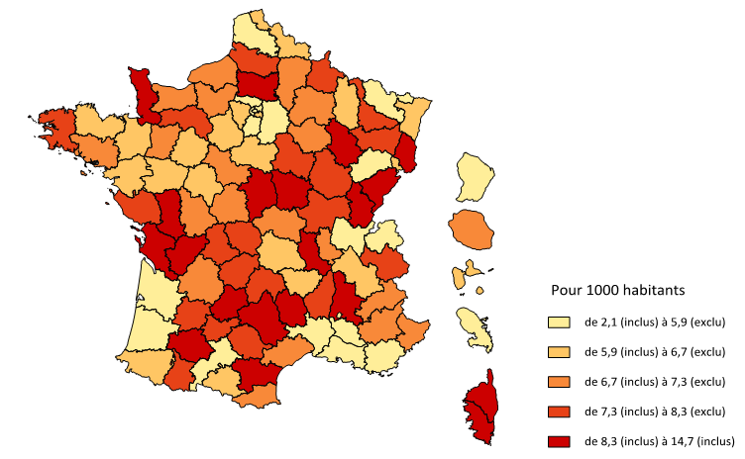
03 | 7.0
04 | 7.0
05 | 6.8
06 | 6.9
07 | 7.3
08 | 7.7
09 | 6.3
10 | 6.9
11 | 10.7
12 | 8.6
13 | 5.2
14 | 6.8
15 | 7.6
16 | 8.5
17 | 8.6
18 | 9.6
19 | 8.1
2A | 11.6
2B | 8.4
21 | 8.1
22 | 6.5
23 | 8.1
24 | 7.2
25 | 8.4
26 | 8.7
27 | 6.9
28 | 5.9
29 | 8.1
30 | 5.3
31 | 5.8
32 | 8.9
33 | 5.6
34 | 6.8
35 | 5.9
36 | 7.0
37 | 6.5
38 | 6.6
39 | 10.2
40 | 5.1
41 | 6.9
42 | 9.1
43 | 6.6
44 | 6.7
45 | 6.5
46 | 10.7
47 | 7.9
48 | 14.7
49 | 6.2
50 | 8.3
51 | 6.7
52 | 9.3
53 | 7.1
54 | 7.4
55 | 6.5
56 | 6.9
57 | 5.6
58 | 10.0
59 | 6.3
60 | 8.6
61 | 7.5
62 | 5.4
63 | 6.5
64 | 6.2
65 | 7.6
66 | 6.8
67 | 5.9
68 | 8.3
69 | 6.8
70 | 5.7
71 | 7.8
72 | 6.5
73 | 7.5
74 | 5.6
75 | 4.9
76 | 6.8
77 | 4.4
78 | 5.9
79 | 9.9
80 | 8.0
81 | 7.7
82 | 7.5
83 | 5.3
84 | 5.3
85 | 7.4
86 | 6.8
87 | 8.3
88 | 7.6
89 | 8.2
90 | 6.7
91 | 4.8
92 | 4.2
93 | 5.3
94 | 6.1
95 | 5.4
971 | 6.2
972 | 5.8
973 | 2.1
974 | 7.0

Champ • France entière hors Mayotte, classes construites selon les quintiles (c’est-à-dire de manière que chaque classe représente 20 % de l’ensemble des départements)
Source • DREES, enquêtes Aide sociale 2011 à 2013 – INSEE, estimations localisées de population – fonds de carte Articque

G13
Graphique 13 - Dépenses par bénéficiaire d'une aide sociale en 2005 et évolutions de ces dépenses en euros constants entre 2005 et 2012, par département

Département | 2005 | Evol. 2005-2012
01 | 18,069 | -19.2
02 | 17,139 | -11.0
18069.276091 | -19.196209067
17139.158149 | -11.042557317
16181.226668 | -9.9599383849
14987.642198 | -22.72737283
15535.49951 | 5.3724896482
13745.168477 | -11.99999202
17983.790554 | -37.444391954
14098.459202 | -0.0106454446
16297.402963 | 25.975635858
14060.526076 | -20.169676087
11751.7969 | -16.058741245
17814.479311 | -19.800133041
18144.082866 | -2.8664258927
11051.078399 | 15.597570248
17717.838796 | -8.3375442961
13633.44967 | -10.460832241
17519.831567 | -23.179526578
12075.689901 | -2.4513108616
25106.715663 | -31.938310592
7312.8612703 | 35.213866532
6089.3345788 | 69.734669331
18510.505758 | -28.344667006
15716.394368 | -15.435781086
20249.35248 | -10.639726958
16244.578281 | -22.725704843
19236.959073 | -32.888769217
20002.566873 | -32.381783047
13352.001714 | -16.517925813
21646.735536 | -19.659169339
13232.499125 | 14.745959915
16301.693707 | -5.1898817156
22679.854338 | -20.620647928
16353.17721 | -15.281040737
15440.200853 | 12.043112724
17556.550289 | -13.967414733
14444.152919 | 10.430342952
17878.982078 | -15.474737121
18346.231006 | -18.221667925
22872.890765 | -29.341806048
21159.97745 | -47.385369631
17291.01243 | -10.190289912
14458.395176 | -7.7640511666
14339.657117 | -14.816635412
17360.053431 | 4.1396202358
16914.75494 | -26.220270342
18458.075479 | -16.949665782
22701.42289 | -48.910964786
17378.365862 | -17.018574836
17727.215349 | -44.59993201
18077.3213 | -22.108694233
...
03 | 16,181 | -10.0
04 | 14,988 | -22.7
05 | 15,535 | 5.4
06 | 13,745 | -12.0
07 | 17,984 | -37.4
08 | 14,098 | 0.0
09 | 16,297 | 26.0
10 | 14,061 | -20.2
11 | 11,752 | -16.1
12 | 17,814 | -19.8
13 | 18,144 | -2.9
14 | 11,051 | 15.6
15 | 17,718 | -8.3
16 | 13,633 | -10.5
17 | 17,520 | -23.2
18 | 12,076 | -2.5
19 | 25,107 | -31.9
2A | 7,313 | 35.2
2B | 6,089 | 69.7
21 | 18,511 | -28.3
22 | 15,716 | -15.4
23 | 20,249 | -10.6
24 | 16,245 | -22.7
25 | 19,237 | -32.9
26 | 20,003 | -32.4
27 | 13,352 | -16.5
28 | 21,647 | -19.7
29 | 13,232 | 14.7
30 | 16,302 | -5.2
31 | 22,680 | -20.6
32 | 16,353 | -15.3
33 | 15,440 | 12.0
34 | 17,557 | -14.0
35 | 14,444 | 10.4
36 | 17,879 | -15.5
37 | 18,346 | -18.2
38 | 22,873 | -29.3
39 | 21,160 | -47.4
40 | 17,291 | -10.2
41 | 14,458 | -7.8
42 | 14,340 | -14.8
43 | 17,360 | 4.1
44 | 16,915 | -26.2
45 | 18,458 | -16.9
46 | 22,701 | -48.9
47 | 17,378 | -17.0
48 | 17,727 | -44.6
49 | 18,077 | -22.1
50 | 13,843 | -10.6
51 | 11,974 | 4.6
52 | 13,013 | -15.2
53 | 15,674 | -12.5
54 | 14,323 | -14.8
55 | 18,713 | -21.2
56 | 13,174 | -16.6
57 | 11,820 | -13.9
58 | 17,760 | -24.6
59 | 17,795 | -6.5
60 | 15,661 | -21.9
61 | 16,351 | -11.0
62 | 14,947 | 9.8
63 | 17,014 | -15.0
64 | 15,505 | -6.2
65 | 14,127 | 8.0
66 | 13,065 | 12.9
67 | 14,861 | -8.1
68 | 15,659 | -20.1
69 | 18,722 | -10.3
70 | 17,376 | -31.7
71 | 17,690 | -10.7
72 | 17,873 | -9.1
73 | 14,701 | -11.7
74 | 18,644 | -15.2
75 | 15,038 | 1.5
76 | 13,421 | 10.3
77 | 18,344 | 2.5
78 | 19,992 | -16.3
79 | 13,280 | -21.9
80 | 13,403 | -5.8
81 | 20,831 | -14.5
82 | 19,138 | -15.8
83 | 16,407 | -5.5
84 | 18,816 | -19.2
85 | 21,234 | -30.3
86 | 16,591 | -30.4
87 | 17,511 | -1.0
88 | 11,128 | -10.5
89 | 16,452 | -11.1
90 | 14,145 | -35.5
91 | 20,422 | -4.1
92 | 13,367 | 44.3
93 | 17,432 | -2.3
94 | 13,522 | -0.1
95 | 18,516 | -10.1
971 | 9,826 | 16.8
972 | 8,041 | 9.0
973 | 11,191 | 57.4
974 | 9,414 | 10.3

Champ • France entière hors Mayotte, hors dépenses de SAVS-SAMSAH et ASH « jeunes »
Source • DREES, enquêtes Aide sociale 2003 à 2013

C03
Carte 3 - Dépenses brutes d'aide sociale aux personnes handicapées par habitant en 2005
Moyenne des années 2004 à 2006

Département | 2005
01 | 57.70
02 | 77.47
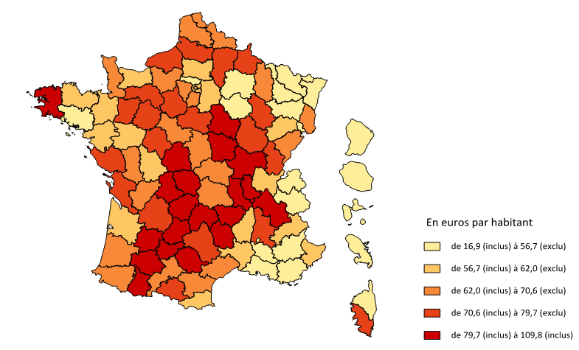
03 | 69.19
04 | 50.68
05 | 59.47
06 | 58.19
07 | 59.88
08 | 76.48
09 | 75.62
10 | 56.27
11 | 69.22
12 | 75.25
13 | 53.90
14 | 57.61
15 | 91.35
16 | 64.10
17 | 78.95
18 | 70.28
19 | 95.44
2A | 75.05
2B | 41.08
21 | 75.73
22 | 58.45
23 | 109.79
24 | 70.94
25 | 65.51
26 | 78.19
27 | 62.35
28 | 78.43
29 | 82.01
30 | 57.72
31 | 70.56
32 | 89.74
33 | 61.23
34 | 64.57
35 | 57.97
36 | 88.29
37 | 73.26
38 | 79.75
39 | 79.68
40 | 61.97
41 | 63.25
42 | 84.70
43 | 81.31
44 | 57.14
45 | 72.45
46 | 107.89
47 | 91.94
48 | 93.41
49 | 59.26
50 | 70.45
51 | 56.57
52 | 74.07
53 | 72.37
54 | 54.72
55 | 65.99
56 | 53.20
57 | 38.37
58 | 107.22
59 | 68.97
60 | 56.95
61 | 78.06
62 | 65.80
63 | 69.68
64 | 62.32
65 | 81.40
66 | 61.70
67 | 53.31
68 | 64.40
69 | 82.60
70 | 56.65
71 | 102.53
72 | 70.60
73 | 54.17
74 | 49.54
75 | 57.74
76 | 76.58
77 | 61.31
78 | 67.09
79 | 69.75
80 | 71.99
81 | 108.80
82 | 93.17
83 | 48.52
84 | 54.91
85 | 74.36
86 | 58.48
87 | 88.70
88 | 50.38
89 | 103.69
90 | 37.24
91 | 63.60
92 | 60.76
93 | 61.16
94 | 60.50
95 | 55.41
971 | 48.56
972 | 25.43
973 | 16.90
974 | 37.81

Champ • France entière hors Mayotte, classes construites selon les quintiles (c’est-à-dire de manière à ce que chaque classe représente 20 % de l’ensemble des départements)
Source • DREES, enquêtes Aide sociale 2003 à 2006 – INSEE, estimations localisées de population – fonds de carte Articque

C04
Carte 4 - Évolutions des dépenses brutes d'aide sociale aux personnes handicapées entre 2005 et 2012, en euros constants

Département | Evol. 2005-2012
01 | 61.8
02 | 34.2
03 | 47.5
04 | 66.9
05 | 98.7
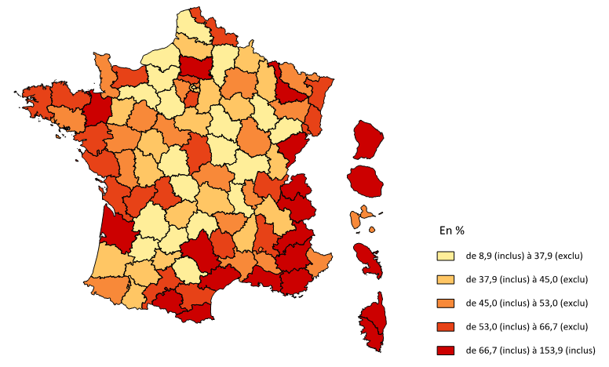
06 | 45.0
07 | 42.4
08 | 39.8
09 | 77.5
10 | 41.3
11 | 63.4
12 | 66.7
13 | 74.4
14 | 53.9
15 | 32.9
16 | 65.2
17 | 54.8
18 | 58.6
19 | 44.4
2A | 68.1
2B | 127.2
21 | 45.3
22 | 54.2
23 | 30.7
24 | 31.2
25 | 72.1
26 | 59.4
27 | 29.0
28 | 34.1
29 | 54.4
30 | 52.9
31 | 61.0
32 | 43.6
33 | 72.0
34 | 74.1
35 | 73.7
36 | 17.8
37 | 37.9
38 | 40.0
39 | 44.5
40 | 41.0
41 | 48.0
42 | 34.0
43 | 50.1
44 | 57.8
45 | 41.6
46 | 8.9
47 | 28.8
48 | 53.0
49 | 52.8
50 | 47.0
51 | 50.3
52 | 34.4
53 | 38.1
54 | 66.7
55 | 44.5
56 | 51.4
57 | 49.2
58 | 21.1
59 | 53.0
60 | 89.6
61 | 37.8
62 | 36.0
63 | 38.8
64 | 51.1
65 | 42.4
66 | 73.7
67 | 56.5
68 | 65.8
69 | 47.6
70 | 20.0
71 | 21.8
72 | 52.6
73 | 88.3
74 | 96.3
75 | 32.2
76 | 33.2
77 | 44.8
78 | 50.0
79 | 52.1
80 | 41.7
81 | 31.2
82 | 43.1
83 | 76.1
84 | 52.1
85 | 61.6
86 | 38.7
87 | 65.0
88 | 47.9
89 | 16.2
90 | 66.5
91 | 53.3
92 | 39.5
93 | 52.7
94 | 41.0
95 | 66.5
971 | 47.1
972 | 95.3
973 | 153.9
974 | 103.5

Champ • France entière hors Mayotte, classes construites selon les quintiles (c’est-à-dire de manière que chaque classe représente 20 % de l’ensemble des départements)
Source • DREES, enquêtes Aide sociale 2004 à 2013 – INSEE, estimations localisées de population – fonds de carte Articque

C05
Carte 5 - Dépenses brutes d'aide sociale aux personnes handicapées par habitant en 2012
Moyenne des années 2011 à 2013

Département | 2012
01 | 95.86
02 | 116.08
03 | 114.52
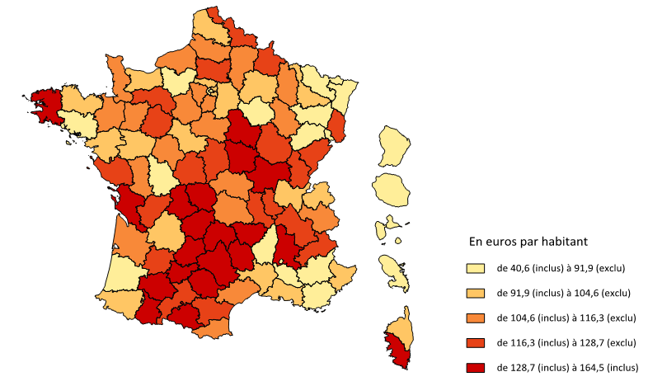
04 | 90.61
05 | 124.54
06 | 94.03
07 | 91.51
08 | 122.05
09 | 144.36
10 | 87.26
11 | 118.66
12 | 138.63
13 | 102.59
14 | 96.83
15 | 138.79
16 | 116.73
17 | 129.71
18 | 126.31
19 | 154.43
2A | 128.81
2B | 97.07
21 | 120.58
22 | 96.76
23 | 164.47
24 | 101.27
25 | 122.51
26 | 132.55
27 | 86.05
28 | 114.81
29 | 138.85
30 | 92.29
31 | 116.47
32 | 137.91
33 | 109.46
34 | 115.61
35 | 104.79
36 | 119.26
37 | 109.66
38 | 118.62
39 | 127.69
40 | 89.60
41 | 102.93
42 | 124.83
43 | 132.97
44 | 94.03
45 | 111.64
46 | 128.67
47 | 128.59
48 | 160.84
49 | 97.39
50 | 114.57
51 | 94.75
52 | 115.53
53 | 109.07
54 | 101.62
55 | 107.94
56 | 85.17
57 | 63.64
58 | 150.48
59 | 117.09
60 | 117.86
61 | 122.42
62 | 99.63
63 | 105.64
64 | 101.39
65 | 129.45
66 | 112.37
67 | 91.11
68 | 116.33
69 | 128.42
70 | 75.33
71 | 138.47
72 | 117.65
73 | 108.94
74 | 98.74
75 | 83.86
76 | 113.55
77 | 92.98
78 | 111.16
79 | 115.28
80 | 113.02
81 | 153.27
82 | 135.63
83 | 91.83
84 | 91.07
85 | 122.91
86 | 88.33
87 | 160.51
88 | 84.68
89 | 134.70
90 | 68.09
91 | 104.58
92 | 91.82
93 | 100.78
94 | 91.85
95 | 100.33
971 | 79.90
972 | 57.51
973 | 40.64
974 | 80.87

Champ • France entière hors Mayotte, classes construites selon les quintiles (c’est-à-dire de manière que chaque classe représente 20 % de l’ensemble des départements)
Source • DREES, enquêtes Aide sociale 2011 à 2013 – INSEE, estimations localisées de population – fonds de carte Articque

C06
Carte 6 - Évolution des dépenses d'aide à domicile entre 2005 et 2012 en euros constants

Département | Evol. 2005-2012
01 | 129.45
02 | 60.92
03 | 135.23
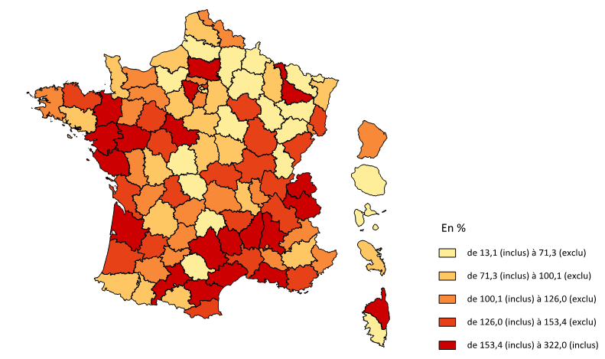
04 | 97.60
05 | 104.03
06 | 116.63
07 | 154.46
08 | 13.12
09 | 82.89
10 | 125.96
11 | 171.95
12 | 178.95
13 | 215.81
14 | 113.15
15 | 53.60
16 | 117.68
17 | 134.07
18 | 71.27
19 | 124.52
2A | 47.64
2B | 213.39
21 | 126.74
22 | 146.18
23 | 36.82
24 | 74.13
25 | 148.53
26 | 168.72
27 | 59.72
28 | 94.06
29 | 120.94
30 | 143.78
31 | 238.69
32 | 120.08
33 | 185.72
34 | 225.68
35 | 154.87
36 | 60.40
37 | 138.71
38 | 147.21
39 | 46.06
40 | 134.37
41 | 153.36
42 | 83.49
43 | 128.10
44 | 185.26
45 | 95.24
46 | 113.84
47 | 127.17
48 | 217.94
49 | 208.25
50 | 95.76
51 | 57.86
52 | 58.85
53 | 100.05
54 | 176.91
55 | 77.35
56 | 90.40
57 | 48.90
58 | 76.82
59 | 119.63
60 | 201.38
61 | 101.17
62 | 71.75
63 | 115.39
64 | 73.44
65 | 97.26
66 | 146.79
67 | 99.91
68 | 136.03
69 | 116.37
70 | 42.69
71 | 135.07
72 | 134.93
73 | 208.83
74 | 321.98
75 | 69.42
76 | 82.72
77 | 95.89
78 | 197.38
79 | 122.63
80 | 65.87
81 | 65.39
82 | 119.33
83 | 139.27
84 | 121.58
85 | 194.50
86 | 98.70
87 | 149.83
88 | 42.15
89 | 31.17
90 | 121.72
91 | 125.56
92 | 73.89
93 | 143.54
94 | 47.57
95 | 123.75
971 | 56.96
972 | 80.84
973 | 122.18
974 | 62.14

Champ • France entière hors Mayotte, classes construites selon les quintiles (c’est-à-dire de manière que chaque classe représente 20 % de l’ensemble des départements)
Source • DREES, enquêtes Aide sociale 2011 à 2013 – INSEE, estimations localisées de population – fonds de carte Articque

C07
Carte 7 - Évolution des dépenses d'accueil entre 2005 et 2012 en euros constants

Département | Evol. 2005-2012
01 | 49.34
02 | 27.36
03 | 26.66
04 | 58.78
05 | 97.16
06 | 20.16
07 | 18.63
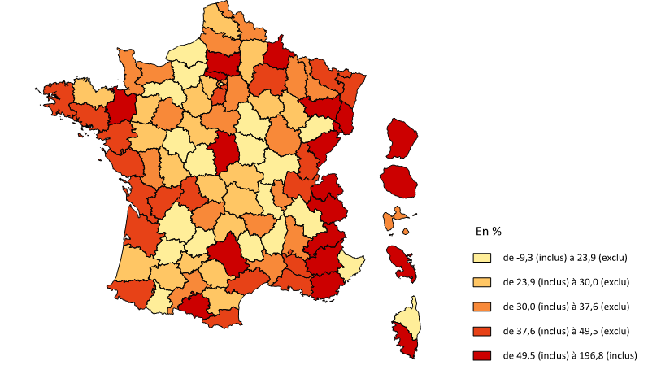
08 | 51.48
09 | 75.98
10 | 23.85
11 | 28.97
12 | 49.52
13 | 43.19
14 | 34.86
15 | 29.28
16 | 48.39
17 | 40.65
18 | 53.20
19 | 33.25
2A | 116.94
2B | 22.04
21 | 30.33
22 | 29.34
23 | 29.39
24 | 20.49
25 | 55.28
26 | 34.22
27 | 19.92
28 | 27.29
29 | 39.87
30 | 36.38
31 | 29.95
32 | 28.02
33 | 38.42
34 | 37.89
35 | 55.34
36 | 8.64
37 | 21.96
38 | 21.32
39 | 44.19
40 | 25.04
41 | 27.27
42 | 22.02
43 | 34.54
44 | 37.58
45 | 33.70
46 | -9.34
47 | 11.67
48 | 23.77
49 | 25.95
50 | 32.34
51 | 46.24
52 | 26.01
53 | 28.41
54 | 31.35
55 | 36.51
56 | 38.51
57 | 49.31
58 | 9.78
59 | 34.98
60 | 69.42
61 | 22.92
62 | 27.22
63 | 24.86
64 | 44.92
65 | 23.30
66 | 42.67
67 | 43.86
68 | 50.81
69 | 33.35
70 | 15.46
71 | 9.64
72 | 36.48
73 | 60.94
74 | 62.69
75 | 18.71
76 | 20.36
77 | 34.09
78 | 29.84
79 | 36.57
80 | 33.11
81 | 25.66
82 | 29.38
83 | 57.02
84 | 38.48
85 | 44.38
86 | 26.33
87 | 47.50
88 | 50.03
89 | 12.64
90 | 51.66
91 | 40.59
92 | 30.94
93 | 30.24
94 | 38.40
95 | 53.39
971 | 34.29
972 | 145.96
973 | 196.75
974 | 153.32

Champ • France entière hors Mayotte, classes construites selon les quintiles (c’est-à-dire de manière que chaque classe représente 20 % de l’ensemble des départements)
Source • DREES, enquêtes Aide sociale 2011 à 2013 – INSEE, estimations localisées de population – fonds de carte Articque

